indicateur quantiles médians
Scénario= | rcp8.5
Paramètre= | prtotAdjust
Unité= | mm
Points= | 4680, 4681, 4823, 4824
indicateur quantiles médians
Période | Mois | Moy. | Max | 0.95 | 0.9 | 0.8 | 0.5 | 0.2 | 0.1 | 0.05 | Min
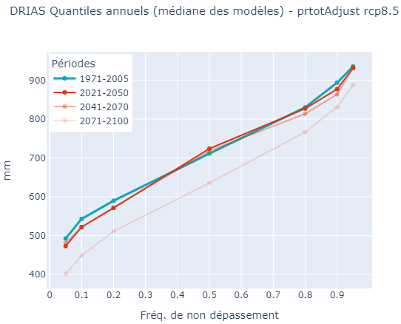
1971-2005 | 1 | 42.8 | 139.6 | 96.6 | 84.2 | 65 | 37.6 | 17 | 10 | 4.2 | 0.3
 | 2 | 35.6 | 127.9 | 91.2 | 72.9 | 53 | 30 | 9 | 4.6 | 2.4 | 0.3
 | 3 | 51.1 | 141.1 | 108 | 94.8 | 72.8 | 46.8 | 23.6 | 16 | 13.4 | 6.8
 | 4 | 62 | 157.2 | 122.8 | 107.3 | 90.7 | 56.8 | 28.9 | 24 | 18.4 | 8.6
 | 5 | 74.6 | 167 | 140.7 | 130 | 105.1 | 69.9 | 44.8 | 31.5 | 19.9 | 9.2
 | 6 | 61.2 | 163 | 128.1 | 119.8 | 94.6 | 53.6 | 30.7 | 23.5 | 19.2 | 7.2
 | 7 | 40 | 125.9 | 94.3 | 78.5 | 64 | 33.9 | 16.6 | 10.6 | 6.4 | 2.4
 | 8 | 44.5 | 123.9 | 91.9 | 84.5 | 60.8 | 37.9 | 18.6 | 11.4 | 6.2 | 2.9
 | 9 | 68.1 | 177.2 | 134.8 | 117.4 | 98.2 | 60 | 33.6 | 23.7 | 15 | 7.8
 | 10 | 84.6 | 219.6 | 171.4 | 144.7 | 113.5 | 75 | 45.2 | 30.6 | 20.8 | 5.8
 | 11 | 79.8 | 203.8 | 168.1 | 148.2 | 123.4 | 73.2 | 36.6 | 25.5 | 17.3 | 9.9
 | 12 | 54 | 167.2 | 124.1 | 105.8 | 77.7 | 45.6 | 21 | 13.2 | 7.2 | 3.1
 | Annuel | 708 | 1030 | 935.4 | 893.6 | 829.8 | 711 | 589.8 | 543.2 | 492.8 | 429.1
2021-2050 | 1 | 49.3 | 152 | 115 | 94.4 | 72 | 39.2 | 16.1 | 7.2 | 5.6 | 2.2
 | 2 | 41.2 | 128.2 | 92 | 79.4 | 62.5 | 31.6 | 14.8 | 5.3 | 1.8 | 0.1
 | 3 | 55 | 154.8 | 120.9 | 102.5 | 82.3 | 45.2 | 24 | 13 | 9 | 4.8
 | 4 | 65.8 | 159.9 | 123.2 | 114.8 | 95.6 | 56.5 | 29 | 21.5 | 16 | 11
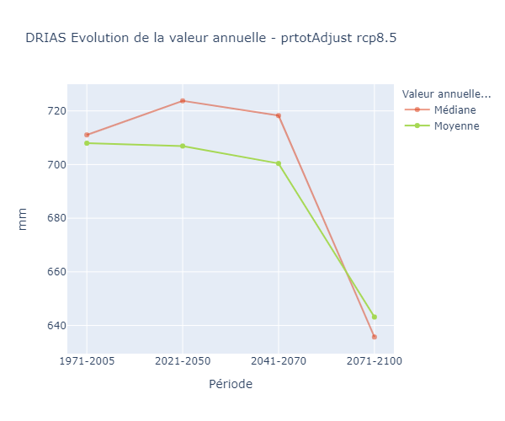
 | 5 | 67.1 | 166.8 | 133 | 117.7 | 100 | 59.6 | 37.6 | 28.5 | 24.6 | 14.4
 | 6 | 68.9 | 179.4 | 137.3 | 121.3 | 103.2 | 63.4 | 31.8 | 18.7 | 12.4 | 3.3
 | 7 | 36.8 | 107.6 | 90.8 | 80.1 | 56.2 | 28.6 | 12.6 | 6.6 | 4.8 | 1
 | 8 | 40.6 | 123.8 | 94.8 | 76.1 | 62.1 | 35.9 | 16.7 | 11.5 | 7.6 | 2.8
 | 9 | 60.4 | 159.4 | 121.6 | 114 | 90.6 | 49.2 | 24 | 15.2 | 11.8 | 5.9
 | 10 | 79.6 | 229.8 | 173.5 | 152 | 119 | 68.5 | 43.6 | 28.2 | 13.5 | 5.7
 | 11 | 79.7 | 209.6 | 161.2 | 153.3 | 124.4 | 73.1 | 36.2 | 24.4 | 17.1 | 7.5
 | 12 | 52.6 | 162.5 | 119.8 | 93.1 | 76.4 | 46.8 | 20.8 | 12 | 7.6 | 1.2
 | Annuel | 706.9 | 1007.6 | 931.2 | 877 | 827 | 723.8 | 571.4 | 522.2 | 473.2 | 429.5
2041-2070 | 1 | 55 | 136 | 110.4 | 98.2 | 81.3 | 49.6 | 20.7 | 11.9 | 6.4 | 2.2
 | 2 | 41.4 | 117 | 101 | 89.6 | 69.6 | 35.3 | 15.9 | 10.8 | 6.7 | 0.4
 | 3 | 56.8 | 156 | 120.6 | 107.8 | 87.7 | 49.2 | 25.2 | 16.9 | 12.2 | 5.3
 | 4 | 61.8 | 163 | 127.5 | 111.2 | 96.8 | 52.9 | 29.1 | 19 | 14.4 | 6.3
 | 5 | 62.1 | 156.7 | 125 | 108 | 92.4 | 57.7 | 29.2 | 21.5 | 14.8 | 10.8
 | 6 | 65.2 | 161.8 | 145.2 | 119.5 | 99.6 | 56.2 | 25.6 | 16 | 13.1 | 7.6
 | 7 | 33.2 | 120.6 | 92.6 | 64.7 | 49.4 | 24.8 | 10.6 | 5.3 | 3.6 | 1.2
 | 8 | 34.8 | 99.1 | 89.5 | 79 | 56.6 | 27.9 | 13 | 9 | 5.8 | 1.9
 | 9 | 57.7 | 177.1 | 134.2 | 112.1 | 86.1 | 49.6 | 24.8 | 15.1 | 11 | 5.6
 | 10 | 84 | 229.2 | 195 | 159.1 | 120.4 | 70.6 | 41.8 | 27.4 | 17.6 | 7.8
 | 11 | 85.4 | 238.2 | 179 | 152.2 | 126.4 | 75.8 | 37.7 | 28 | 20.9 | 13.6
 | 12 | 50.4 | 164 | 110 | 91.1 | 67.8 | 44.8 | 24.4 | 15 | 8.8 | 5.2
 | Annuel | 700.4 | 1061 | 932.2 | 863.6 | 813.2 | 718.2 | 572 | 522.4 | 481.6 | 390
2071-2100 | 1 | 51.2 | 168.5 | 125.1 | 97.4 | 83.2 | 40.5 | 17.4 | 11 | 7.6 | 3.8
 | 2 | 46.2 | 130.6 | 105.6 | 92.2 | 70.6 | 34.2 | 17.9 | 9.9 | 4.2 | 0.3
 | 3 | 57.6 | 143.2 | 122.4 | 104.2 | 86.5 | 53.5 | 21 | 12.4 | 9.2 | 2.1
 | 4 | 54.6 | 151.2 | 105.5 | 90.9 | 80.1 | 52.3 | 19.8 | 15.6 | 10.4 | 4.2
 | 5 | 58.4 | 153.7 | 136.1 | 116.2 | 90.4 | 51.2 | 22.8 | 14.6 | 9.4 | 2.3
 | 6 | 50.2 | 157.2 | 125.4 | 104.5 | 78.9 | 40.1 | 18.3 | 10.2 | 7.5 | 3.3
 | 7 | 26.7 | 115.4 | 70.6 | 51.8 | 43 | 19.5 | 6.1 | 4.1 | 2.8 | 0.7
 | 8 | 34.6 | 121.5 | 90.2 | 73 | 52.8 | 25.1 | 9 | 5.1 | 3.5 | 1.8
 | 9 | 54.2 | 191.1 | 137 | 113.4 | 80.5 | 39 | 16 | 10.4 | 8 | 4.1
 | 10 | 70.9 | 247 | 181 | 141.1 | 113 | 50.1 | 25.2 | 17.4 | 9 | 2.7
 | 11 | 81.4 | 248.8 | 177.4 | 147.6 | 115.6 | 71 | 34.2 | 23.7 | 17.7 | 6.9
 | 12 | 55.6 | 142 | 125.4 | 106.2 | 80.6 | 45.4 | 23.6 | 11.4 | 6.8 | 1.4
 | Annuel | 643.2 | 1011.5 | 887.2 | 830.6 | 766.2 | 635.7 | 511.4 | 448.9 | 401.6 | 370.4 | -0.091525423729

